追加設問（概要）
【追加設問について】

 | ・追加設問は以下の種類よりお選びいただけます。（※質問ごとに設定可）
 | ・設問は20問（基本設問含まず）までご登録いただけます。

 | 種類 | 回答形式 | サンプル画面
 | ■リストから選択 | 選択（単数） | 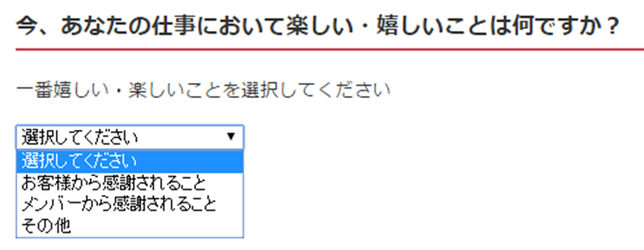
 | ■ラジオボタン | 選択（単数） | 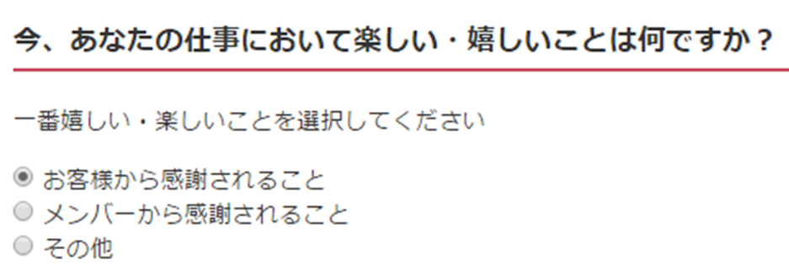
 | ■チェックボックス | 選択（複数）
 | ■テキスト | テキスト入力 （1000文字まで）

